第1题
第1题(利用Northwind数据库，汇总"海鲜"以及"肉/家禽"类别打折销售中，各产品的累计销售数量（即订单明细表中的折扣大于0的累计销售数量），在本工作表中生成如下图所示的一个数据透视表。
求和项:数量
类别名称 | 产品名称 | 汇总
海鲜 | 干贝 | 78
 | 海参 | 403
 | 海哲皮 | 116
 | 黄鱼 | 293
 | 蚵 | 188
 | 龙虾 | 335
 | 墨鱼 | 277
 | 虾米 | 531
 | 虾子 | 382
 | 蟹 | 314
 | 雪鱼 | 288
 | 鱿鱼 | 311
肉/家禽 | 鸡 | 86
 | 鸡肉 | 303
 | 鸭肉 | 999
 | 盐水鸭 | 283
 | 猪肉 | 518
总计 |  | 5705

第2题
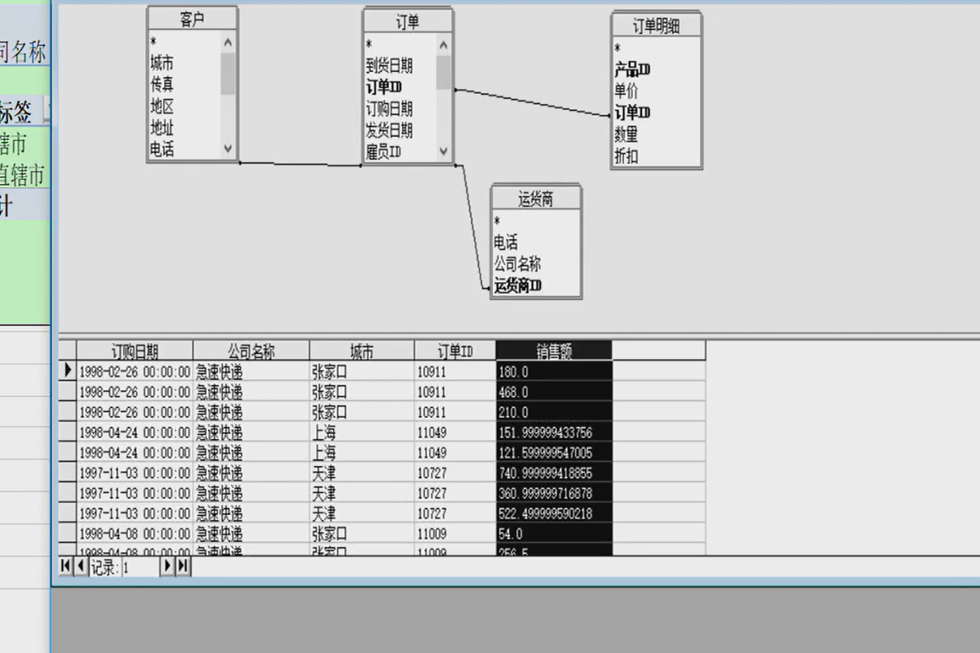
第2题利用Northwind数据库，在本工作表中生成如下图所示的一个数据透视表，其中显示了在1997年订购的货主区域是“直辖市”或“非直辖市”的且由运货商“联邦货运”承运的订单份数和销售总计值及占各自总计值的比例。说明：货主区域通过货主城市组合得到，直辖市包含：北京、上海、天津、重庆；其他城市为非直辖市。

年 | 1997年
公司名称 | 联邦货运

行标签 | 订单份数 | 订单份数占总数的百分比 | 销售额 | 销售额占总销售额百分比
直辖市 | 140 | 44.16% | 102107.16991 | 51.15%
非直辖市 | 177 | 55.84% | 97528.576376 | 48.85%
总计 | 317 | 100.00% | 199635.74628 | 100.00%

 |  | 手动连接运货商表！

第3题
第3题 利用的Northwind数据库，在本工作表中生成如下图所示的一个数据透视表，其中显示1997年各季度由分别位于各地区的客户所发出的订单的总个数。

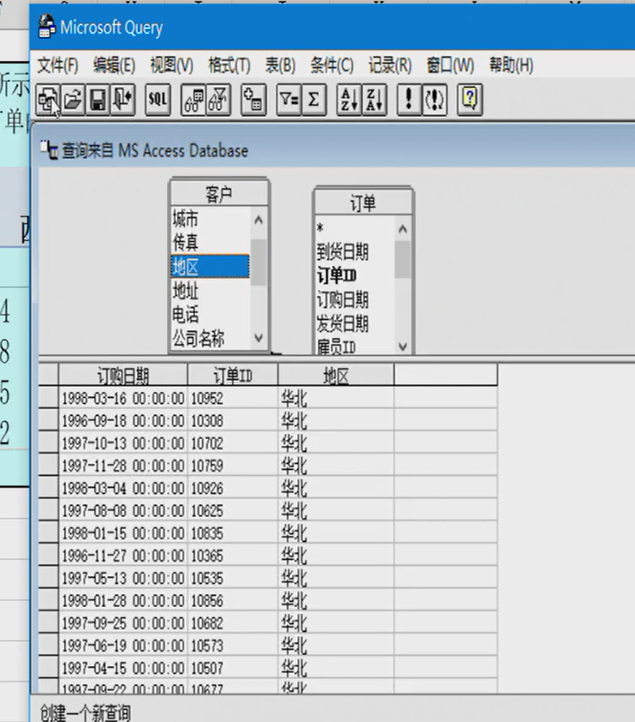

计数项:订单ID | 列标签
行标签 | 东北 | 华北 | 华东 | 华南 | 西北 | 西南 | 总计
1997年
第一季 | 5 | 35 | 18 | 24 | 1 | 9 | 92
第二季 | 7 | 42 | 18 | 18 |  | 8 | 93
第三季 | 8 | 45 | 22 | 15 | 3 | 10 | 103
第四季 | 2 | 41 | 27 | 32 | 3 | 15 | 120

第4题
第4题 利用Northwind.mdb数据库，在本工作表中生成如下图所示的一个数据透视表。注意：销售额是指：销售单价×数量×（1-折扣），数据透视表按销售额从大到小排列数据。

年 | 1997年

行标签 | 求和项:'销售额' | 销售额占同列数据总和的百分比
郑建杰 | 127601.79 | 20.68%
李芳 | 108026.16 | 17.51%
张颖 | 93478.08 | 15.15%
王伟 | 70444.14 | 11.42%
金士鹏 | 60471.19 | 9.80%
刘英玫 | 56032.61 | 9.08%
孙林 | 43126.37 | 6.99%
赵军 | 30716.47 | 4.98%
张雪眉 | 27188.39 | 4.41%
总计 | 617085.20 | 100.00%

第5题
第5题利用Northwind.mdb数据库，生成如下图所示的数据透视表，数据透视表显示了订购时间在1997年的由“活跃客户”和“普通客户”两个客户类别的订单份数及比例和销售总额及比例。此处的比例指占本列数据总和的百分比，活跃客户是指在1997年期间那些所下订单的份数超过3份（大于3份）的公司，否则为普通客户。

年 | 1997年

行标签 | 订单份数 | 订单份数百分比 | 销售总额 | 销售总额百分比
活跃客户 | 330 | 80.88% | 552959 | 89.61%
普通客户 | 78 | 19.12% | 64127 | 10.39%
总计 | 408 | 100.00% | 617085 | 100.00%

第6题
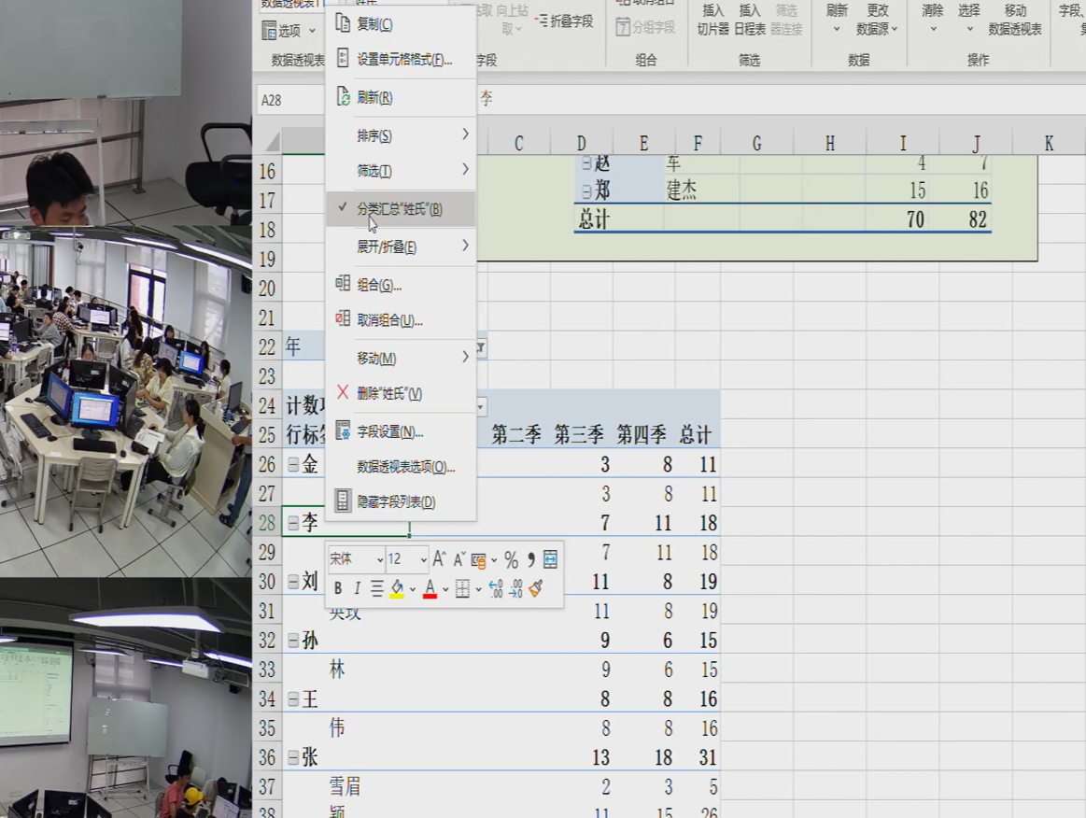
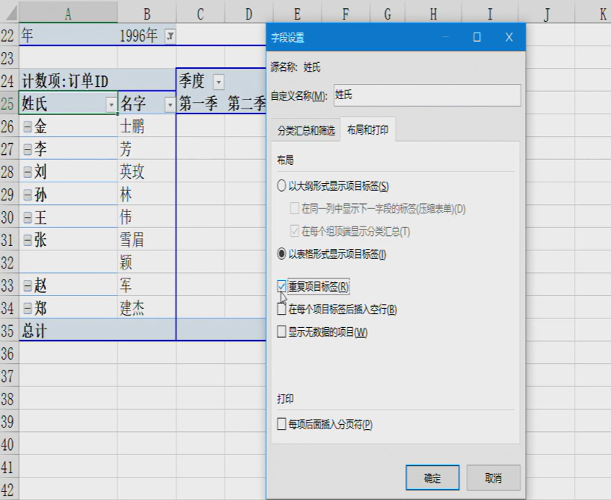
第6题利用Northwind.mdb数据库，生成如图3- 119所示的数据透视表。数据透视表显示了1996年各季度员工处理的订单数量。

年 | 1996年

计数项:订单ID |  | 季度
姓氏 | 名字 | 第一季 | 第二季 | 第三季 | 第四季 | 总计
金 | 士鹏 |  |  | 3 | 8 | 11
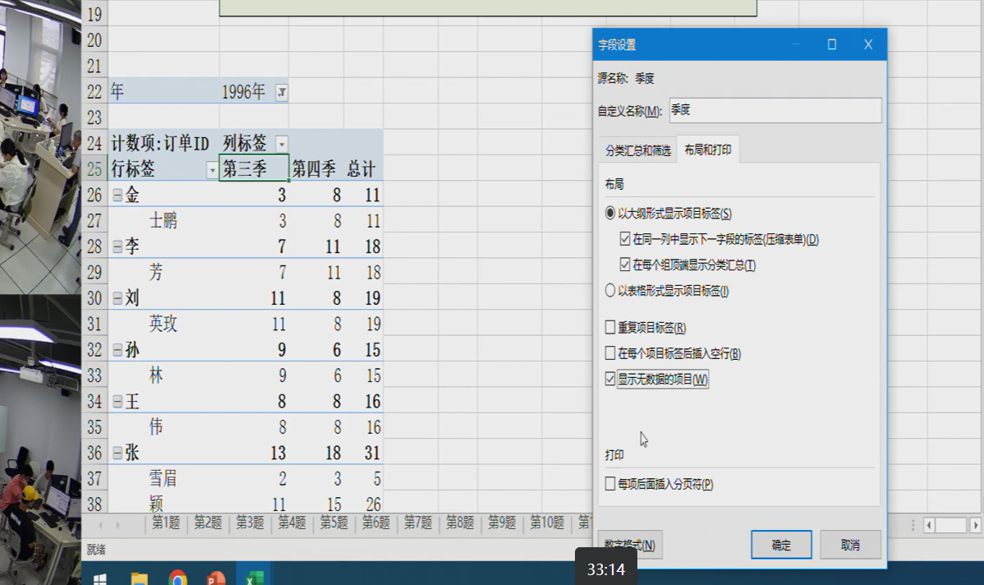
李 | 芳 |  |  | 7 | 11 | 18
刘 | 英玫 |  |  | 11 | 8 | 19
孙 | 林 |  |  | 9 | 6 | 15
王 | 伟 |  |  | 8 | 8 | 16
张 | 雪眉 |  |  | 2 | 3 | 5
张 | 颖 |  |  | 11 | 15 | 26
赵 | 军 |  |  | 4 | 7 | 11
郑 | 建杰 |  |  | 15 | 16 | 31
总计 |  |  |  | 70 | 82 | 152

第7题
提示二个透视表使用相同数据链接，做完一个透视表后，做第二个时使用已有的数据链接
第7题，利用数据透视表，使用Northwind数据库中数据，在不导入数据的情况下，制作如下图所示的两个数据透视表。汇总各类别商品的和各销售人员实现的销售额总计值和销售额平均值。并添加年份切片器，当选中1997年时，两个透视表均显示1997年的销售情况。

行标签 | 销售额总计值 | 销售额平均值 | 行标签 | 销售额总计值 | 销售额平均值
点心 | 29685.55 | 503.14 | 金士鹏 | 15232.16 | 609.29
调味品 | 17900.38 | 458.98 | 李芳 | 18223.96 | 423.81
谷类/麦片 | 9507.92 | 327.86 | 刘英玫 | 22240.12 | 453.88
海鲜 | 19391.22 | 346.27 | 孙林 | 16642.60 | 437.96
日用品 | 40812.45 | 510.16 | 王伟 | 21757.06 | 543.93
肉/家禽 | 28981.66 | 762.68 | 张雪眉 | 9894.51 | 618.41
特制品 | 13885.78 | 534.07 | 张颖 | 35764.51 | 510.92
饮料 | 47919.00 | 614.35 | 赵军 | 18383.92 | 680.89
总计 | 208083.97 | 513.79 | 郑建杰 | 49945.11 | 514.90
 |  |  | 总计 | 208083.97 | 513.79

